o NPU
Národní památkový ústav je největší příspěvkovou organizací Ministerstva kultury ČR. Současnými zákony, zejména zákonem památkovým, je mu svěřena řada odborných úkolů týkajících se státní památkové péče.

Cíle a poslání NPÚ
Činnost Národního památkového ústavu lze rozdělit na dvě základní části:

odborné usměrňování péče o památky a památkově chráněná území a s tím související výzkum a vývoj
péče o soubor zpřístupněných kulturních památek, zejména hradů a zámků, které jsou v přímé správě Národního památkového ústavu

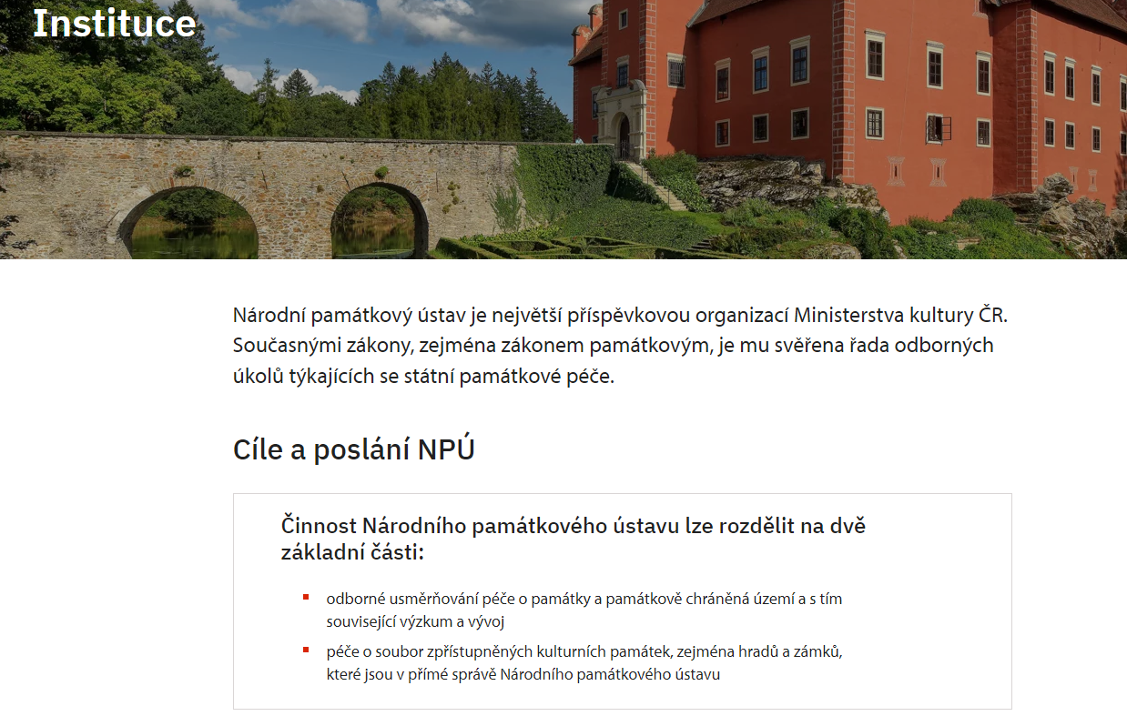

Zdroj: https://www.npu.cz/cs/o-nas/instituce

NPU_3
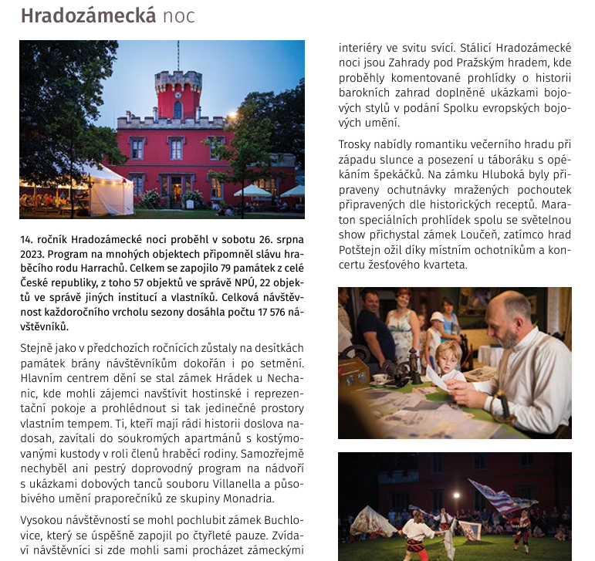

Zdroj: Výroční zpráva NPU za rok 2023, dostupné z: https://www.npu.cz/vyrocni-zprávy

NPU_4
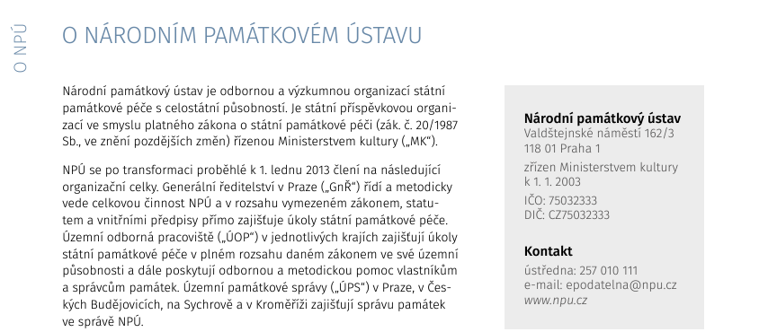

Zdroj: Výroční zpráva NPU za rok 2023, dostupné z: https://www.npu.cz/vyrocni-zprávy

NPU_5
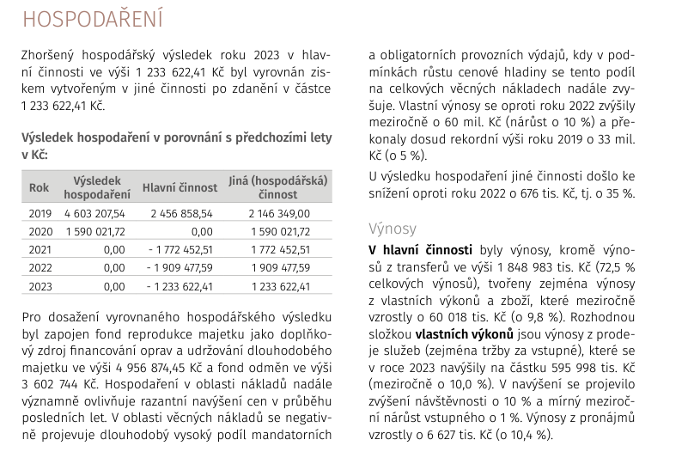
Výsledek hospodaření NPU v letech 2019 až 2023
Rok | Výsledek hospodaření | Hlavní činnost | Jiná (hospodářská činnost)
2019 | 4,603,207.54 | 2,456,858.54 | 2,146,349.00
2020 | 1,590,021.72 | - | 1,590,021.72
2021 | 0 | -1,772,452.51 | 1,772,452.51
2022 | 0 | -1,909,477.59 | 1,909,477.59
2023 | 0 | -1,233,622.41 | 1,233,622.41

Zdroj: Výroční zpráva NPU za rok 2023, dostupné z: https://www.npu.cz/vyrocni-zprávy

NPU_7a
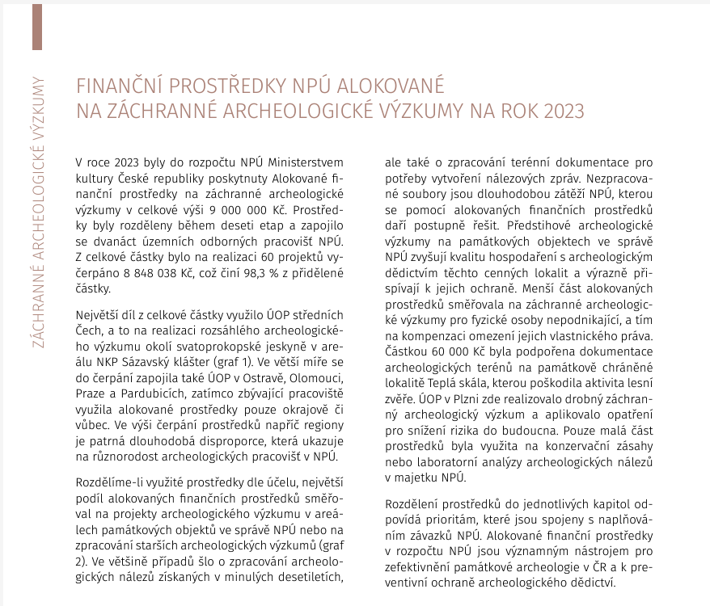
Rozdělení prostředků na záchranné archeologické výzkumy dle územních pracovišť v roce 2023
Územní pracoviště | Částka | % z celkové částky | Kraj
Loket | 42,500 | 0.48% | Karlovarský kraj
Ústí nad Labem | 50,000 | 0.57% | Ústecký kraj
Liberec | 222,095 | 2.51% | Liberecký kraj
Plzeň | 427,150 | 4.83% | Plzeňský kraj
Brno | 561,166 | 6.34% | Jihomoravský kraj
Pardubice | 977,983 | 11.05% | Pardubický kraj
Praha | 1,080,288 | 12.21% | Hlavní město Praha
Olomouc | 1,332,226 | 15.06% | Olomoucký kraj
Ostrava | 1,609,991 | 18.20% | Moravskoslezský kraj
Střední Čechy | 2,483,671 | 28.07% | Středočeský kraj
České Budějovice | 35,000 | 0.40% | Jihočeský kraj
Josefov | 25,968 | 0.29% | Jihomoravský kraj
Celkem | 8,848,038 | 100.00%

Zdroj: Výroční zpráva NPU za rok 2023, dostupné z: https://www.npu.cz/vyrocni-zprávy

